Аркуш1
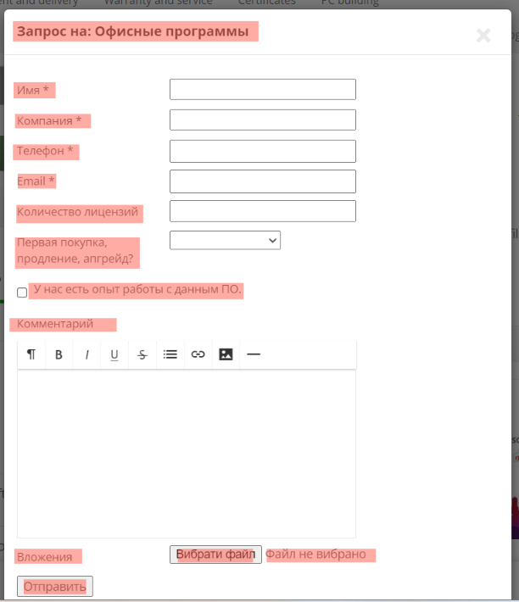
ID | 8395935678 | 8395935679 | 8395935680 | 8395935681 | 8395935682 | 8395935683 | 8395935684
Summary | Don't have pictures of categories "Міні-комп'ютери" and "Ігрові приставки" | Don`t have a message about error in filter price when applying a filter from bigger to smaller price | Don`t have a message about an error in filter price when applying a filter with equal price | Don't can reset filter manufacturer | Don't translate a field "Сбросить фильтры" in a filter when applying Ukrainian language | Don't translate software request form | Field alignment is broken
Pre-conditions | Go to the website https://exe.ua/ua/ | Go to the website https://exe.ua/ua/ | Go to the website https://exe.ua/ua/ | Go to the website https://exe.ua/ua/ | Go to the website https://exe.ua/ua/ | Go to the website https://exe.ua/ua/ | Go to the website https://exe.ua/ua/
 | The user must not be logged in | The user must not be logged in | The user must not be logged in | The user must not be logged in | The user must not be logged in | The user must not be logged in | The user must not be logged in
Steps | Click on "Комп'ютери" | Click on "Комп'ютери" | Click on "Комп'ютери" | Click on "Комп'ютери" | Click on "Комп'ютери" | Click on "Програмне забезпечення" | Click on "Програмне забезпечення"
 |  | Click on "Міні-комп'ютери" | Click on "Міні-комп'ютери" | Click on "Міні-комп'ютери" | Click on "Міні-комп'ютери" | Click on "Офісні програми" | Click on "Офісні програми"
 |  | Apply price filter 560087 - 22802 | Apply price filter 4000 - 4000 | Apply manufacturer filter "Asus" | Apply manufacturer filter "Asus" | Click on "Форма запиту ПЗ" | Click on "Форма запиту ПЗ"
 |  | Click "Показати" | Click "Показати" | Click "Показати" | Click "Показати" | Click on the icon "Exit"
 |  |  |  | Click "Сбросить фильтры" | Click "Сбросить фильтры" | Click on "Eng" in right top corner
 |  |  |  |  |  | Click on "Software request form"
 |  |  |  |  |  | Click on the icon "Exit"

Expected result | All categories have a picture | Give a message about the error that applying a filter from a bigger to a smaller price | Give a message about the error that applying a filter with equel price | Reset all filters | Text in field "Скинути фільтри" | Software request form translated in English | The arrangement of the fields is evenly adjusted
Actual result | Categories "Міні-комп'ютери" and "Ігрові приставки" don't have picture | Don`t have a message about error in filter price when applying a filter from bigger to smaller price | Don`t have a message about an error in filter price when applying a filter with equal price | Don't can reset filter manufacturer | Don't translate a field "Сбросить фильтры" in a filter when applying Ukrainian language | Don't translate software request form | Field alignment is broken
Post-condition |  |  |  |  |  |  | Click on the icon "Exit"
Environment | Версія 120.0.6099.217 (Офіційне складання) (64-розрядна версія) | Версія 120.0.6099.217 (Офіційне складання) (64-розрядна версія) | Версія 120.0.6099.217 (Офіційне складання) (64-розрядна версія) | Версія 120.0.6099.217 (Офіційне складання) (64-розрядна версія) | Версія 120.0.6099.217 (Офіційне складання) (64-розрядна версія) | Версія 120.0.6099.217 (Офіційне складання) (64-розрядна версія) | Версія 120.0.6099.217 (Офіційне складання) (64-розрядна версія)
Severity | Low | Low | Low | Low | Cosmetic | Low | Cosmetic
Priority | Low | Low | Low | Medium | Low | Low | Low
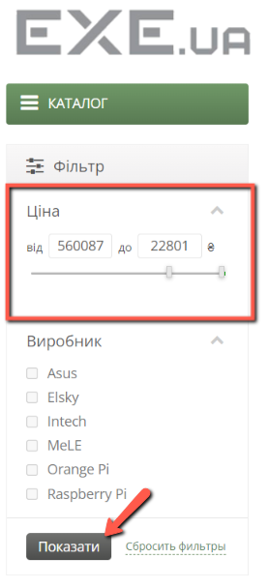
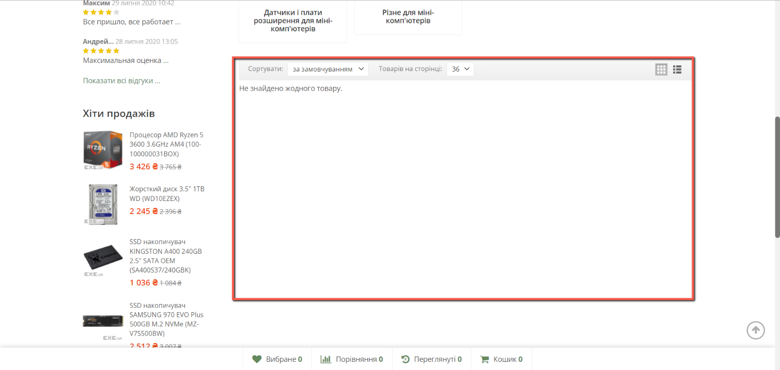
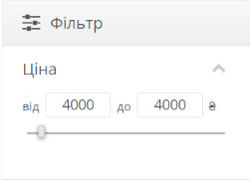
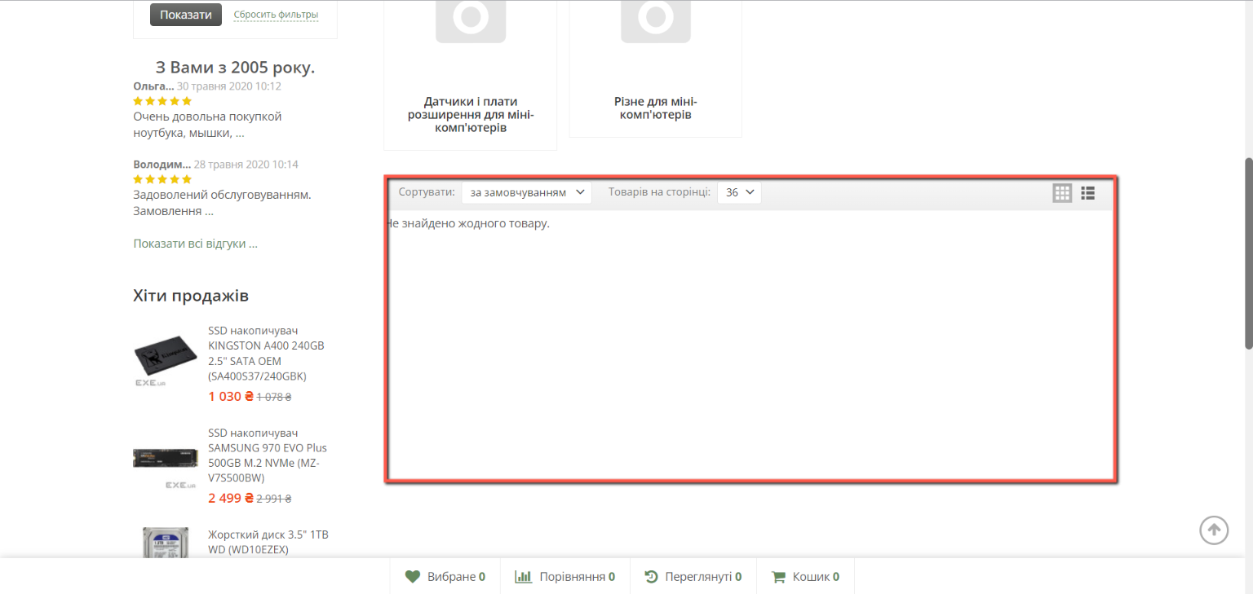
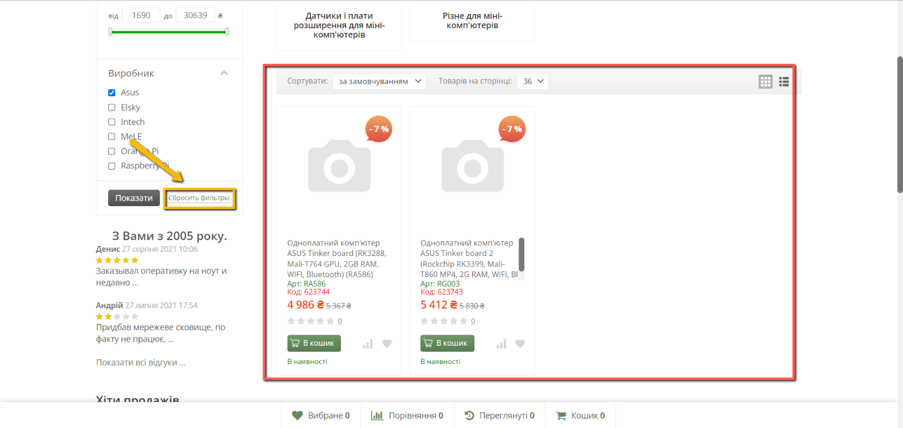
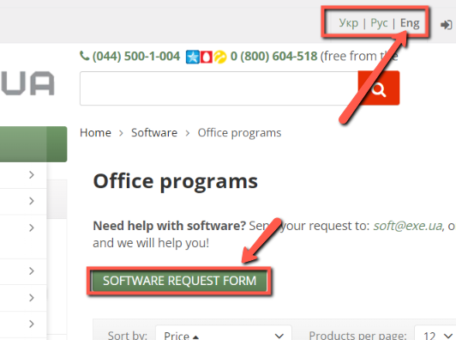
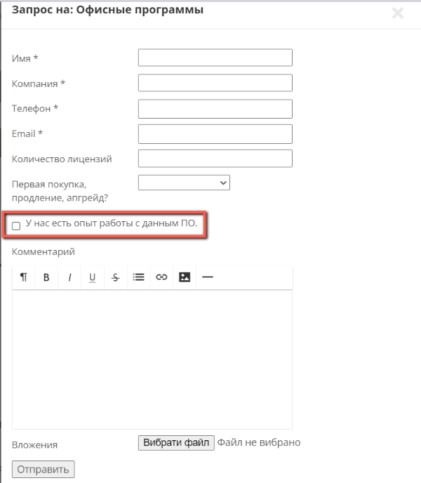
Type of bug | Functional | Logical | Logical | Functional | Localization | Localization | Alignment
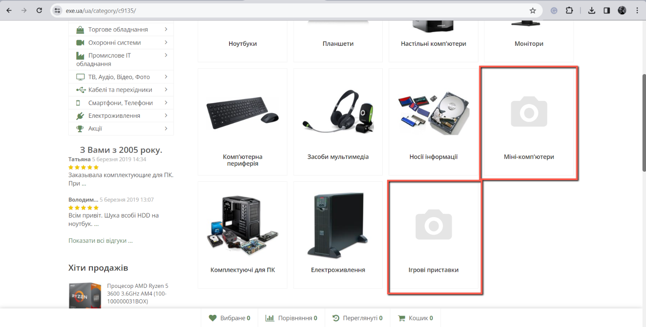
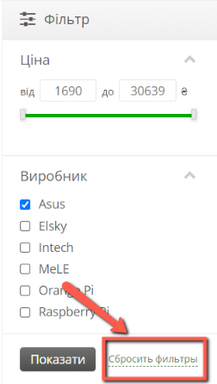
Attachment

